サイトマップ構造図
サイトマップ構造図
共通情報 | システム名 | やまったー | 作成者 | 中井
 | 工程名 | システム設計 | 作成日付 | 2023-04-29
 | ドキュメント名 | やまったー 画面設計書 | バージョン | v1.0
書誌情報 | 書誌名称 | やまったー 画面一覧 | 更新者
 | 概要 | 本画面は、やまったーに含まれる画面の一覧を示す。 | 更新日付

トップ画面

ログイン画面
新規登録画面

プロフィール設定画面

ジャンル別
投稿一覧画面

投稿詳細画面
投稿返信画面
プロフィール画面
検索結果表示画面
新規投稿作成画面

プロフィール画面
プロフィール編集画面
プロフィール画面

新規投稿作成画面
投稿返信画面

画面遷移図 (2)
画面遷移図
共通情報 | システム名 | やまったー | 作成者 | 重森天志
 | 工程名 | システム設計 | 作成日付 | 2023-04-28
 | ドキュメント名 | やまったー 画面設計 | バージョン | v1.0
書誌情報 | 書誌名称 | やまったー 画面レイアウト | 更新者
 | 概要 | やまったーの画面遷移を表す図 | 更新日付
G1-5-2
プロフィール画面

G1-1
トップ画面
遷移
G1-2
ログイン画面
新規登録
G1-3
新規登録
画面

プロフィール
ログイン
していたら
ログインに戻る
G1-5-1
検索結果
表示画面
検索
ログイン
ログアウト
登録

G1-5
ジャンル別投稿一覧画面
スキップor登録
G1-4
プロフィール設定画面
ジャンル選択
返信

返信
G1-5-6
投稿返信
画面
投稿する
ログアウト
プロフィール
ジャンル選択
[＋]
ジャンル選択
キャンセルor
返信する
戻る
G1-5-2
プロフィール画面
[＋]
G1-5-4
新規投稿
作成画面

G1-5-5
投稿詳細
画面
プロフィール
キャンセル

編集
キャンセルor保存
ログアウト

G1-5-3
プロフィール編集画面

G1-2
ログイン画面
ログアウト

画面遷移図
画面遷移図
共通情報 | システム名 | やまったー | 作成者 | 重森天志
 | 工程名 | システム設計 | 作成日付 | 2023-04-28
 | ドキュメント名 | やまったー 画面設計 | バージョン | v1.0
書誌情報 | 書誌名称 | やまったー 画面レイアウト | 更新者
 | 概要 | やまったーの画面遷移を表す図 | 更新日付

[新規登録]
[登録]・[スキップ]
[遷移]
G1-1
トップ画面
G1-2
ログイン画面
G1-3
新規登録
画面
G1-4
プロフィール設定画面

[戻る]

[ログアウト]
[ログイン]
[登録]

G1-5-1
検索結果
表示画面
[ログアウト]
[検索]
[新規投稿作成]
G1-5-4
新規投稿
作成画面

[戻る]・
[ジャンル]
G1-5
ジャンル別投稿一覧
画面
[投稿する]・[キャンセル]

[ログアウト]

[プロフィール]
[編集]
G1-5-2
プロフィール画面
G1-5-3
プロフィール編集画面

[保存]・
[キャンセル]
[ジャンル]

[ログインしていた場合遷移]
[プロフィール]
[戻る]・
[ジャンル]
[返信する]
G1-5-5
投稿詳細
画面
G1-5-6
投稿返信
画面

[返信]・
[キャンセル]

[ログアウト]

(G1-1)トップ画面
画面レイアウト定義
共通情報 |  | システム名 | やまったーシステム |  |  |  |  |  |  |  |  |  |  |  |  | 作成者 | 金子
 |  | 工程名 | システム設計 |  |  |  |  |  |  |  |  |  |  |  |  | 作成日付 | 2023-04-26
①
 |  | ドキュメント名 | やまったー 画面設計書 |  |  |  |  |  |  |  |  |  |  |  |  | バージョン | v1.0
書誌情報 |  | 書誌名 | やまったー 画面レイアウト |  |  |  |  |  |  |  |  |  |  |  |  | 更新者
 |  | 画面ID | G1-1 |  | 画面の名称 |  | トップ画面 |  |  |  |  |  |  |  |  | 更新日付
 |  | 概要 | 画面を押してログイン画面・ジャンル別投稿一覧画面へ遷移する為の画面
レイアウト図 |  |  |  |  |  |  |  |  |  |  |  | 操作手順

①
 |  |  |  |  |  |  |  |  |  |  |  |  | 1 | 画面を押下する

 |  |  |  |  |  |  |  |  |  |  |  |  |  | 1-1ログインしていた場合ジャンル別投稿一覧に遷移する

 |  |  |  |  |  |  |  |  |  |  |  |  |  | 1-2ログインしていない場合ログイン画面に遷移する

使用する部品
識別ID | ラベル |  | 入力／表示 | 部品の種類 |  | 表示桁数 | 入力桁数 | データ型 | 文字種 | 初期表示 | 設定元 |  | 設定先 |  | 説明
① | 画面 |  |  |  |  | ー | ー | ー | ー | ー | ー |  | ー |  | 画面をタップする

(G1-2)ログイン画面
画面レイアウト定義
共通情報 |  | システム名 | やまったーシステム |  |  |  |  |  |  |  |  |  |  |  | 作成者 | 金子
 |  | 工程名 | システム設計 |  |  |  |  |  |  |  |  |  |  |  | 作成日付 | 2023-04-26
①
 |  | ドキュメント名 | やまったー 画面設計書 |  |  |  |  |  |  |  |  |  |  |  | バージョン | v1.0
書誌情報 |  | 書誌名 | やまったー 画面レイアウト |  |  |  |  |  |  |  |  |  |  |  | 更新者
 |  | 画面ID | G1-2 |  | 画面の名称 |  | ログイン画面 |  |  |  |  |  |  |  | 更新日付
 |  | 概要 | ログイン入力を行う画面
レイアウト図 |  |  |  |  |  |  |  |  |  |  |  | 操作手順

 |  |  |  |  |  |  |  |  |  |  |  | 1 | メールアドレスをテキストボックスへ入力する

 |  |  |  |  |  |  |  |  |  |  |  | 2 | パスワードをテキストボックスへ入力する

 |  |  |  |  |  |  |  |  |  |  |  | 3 | 「ログイン」ボタンを押下する

 |  |  |  |  |  |  |  |  |  |  |  |  | 3-1 正しいメールアドレス、パスワードが入力された場合
 |  |  |  |  |  |  |  |  |  |  |  |  | ログイン処理が実行され、ジャンル別投稿一覧画面へ画面へ遷移する

 |  |  |  |  |  |  |  |  |  |  |  |  | 3-2. メールアドレス、パスワードが未入力または誤っている場合
 |  |  |  |  |  |  |  |  |  |  |  |  | エラーメッセージ欄に表示された
 |  |  |  |  |  |  |  |  |  |  |  |  | 「正しいメールアドバイスまたはパスワードを入力してください」
 |  |  |  |  |  |  |  |  |  |  |  |  | というメッセージ内容に従って再入力する

 |  |  |  |  |  |  |  |  |  |  |  | 4 | 新規登録画面に遷移する

使用する部品
識別ID | ラベル |  | 入力／表示 | 部品の種類 |  | 表示桁数 | 入力桁数 | データ型 | 文字種 | 初期表示 | 設定元 |  | 設定先 | 説明
① | メールアドレス |  | 入力 | テキストボックス |  | ー |  | 文字列 | 半角 | なし | 入力 |  | ー | メールアドレスを入力するテキストボックス
② | パスワード |  | 入力 | パスワードボックス |  | ー |  | 文字列 | 半角 | なし | 入力 |  | ー | パスワードを入力するテキストボックス
③ | ログイン |  | ー | ボタン |  | ー | ー | ー | ー | ー | ー |  | ー | ログイン処理を起動するボタン
④ | 新規登録 |  | ー | リンク |  | ー | ー | ー | ー | ー | ー |  | ー | 新規登録画面に遷移するボタン

(G1-3)新規登録画面
画面レイアウト定義
共通情報 |  | システム名 | やまったー |  |  |  |  |  |  |  |  |  |  |  | 作成者 | 重森天志
 |  | 工程名 | システム設計 |  |  |  |  |  |  |  |  |  |  |  | 作成日付 | 2023-04-25
 |  | ドキュメント名 | やまったー 画面設計書 |  |  |  |  |  |  |  |  |  |  |  | バージョン | v1.0
書誌情報 |  | 書誌名 | やまったー 画面レイアウト |  |  |  |  |  |  |  |  |  |  |  | 更新者
 |  | 画面ID | G1-3 |  | 画面の名称 |  | 新規登録画面 |  |  |  |  |  |  |  | 更新日付
 |  | 概要 | 新規登録を行う画面
レイアウト図 |  |  |  |  |  |  |  |  |  |  |  | 操作手順
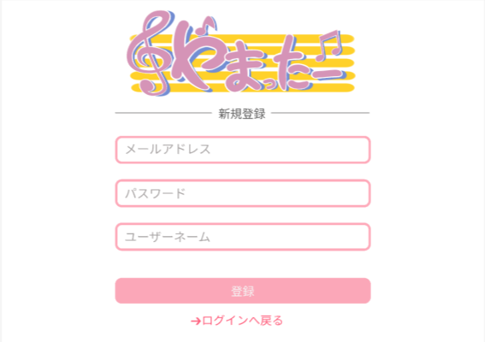

 |  |  |  |  |  |  |  |  |  |  |  | 1 | メールアドレスをテキストボックスに入力する

 |  |  |  |  |  |  |  |  |  |  |  | 2 | パスワードをテキストボックスに入力する

 |  |  |  |  |  |  |  |  |  |  |  | 3 | ユーザーネームをテキストボックスに入力する
①
 |  |  |  |  |  |  |  |  |  |  |  | 4 | 「登録」ボタンを押す

➁
 |  |  |  |  |  |  |  |  |  |  |  |  | 4-1 メールアドレス、パスワード、ユーザーネームが入力されている場合
 |  |  |  |  |  |  |  |  |  |  |  |  | 新規登録処理が完了してプロフィール設定画面へ遷移
➂
 |  |  |  |  |  |  |  |  |  |  |  |  | 4-2 メールアドレスが既に使われている場合エラーメッセージを表示
 |  |  |  |  |  |  |  |  |  |  |  |  | エラーメッセージに従って再入力する

➃
 |  |  |  |  |  |  |  |  |  |  |  |  | 5 「ログインへ戻る」を押すとログイン画面へ遷移
⑤

使用する部品
識別ID | ラベル |  | 入力／表示 | 部品の種類 |  | 表示桁数 | 入力桁数 | データ型 | 文字種 | 初期表示 | 設定元 |  | 設定先 | 説明
① | メールアドレス |  | 入力 | テキストボックス |  | - | 30 | - | 半角 | - | - |  | - | メールアドレスを入力するテキストボックス
➁ | パスワード |  | 入力 | テキストボックス |  | - | 10 | - | 半角 | - | - |  | - | パスワードを入力するテキストボックス
➂ | ユーザーネーム |  | 入力 | テキストボックス |  | - | 20 | - | 半角 | - | - |  | - | ユーザーネームを入力するテキストボックス
➃ | 登録 |  | - | ボタン |  | - | - | - | - | - | - |  | - | プロフィール設定画面(G1-4)へ遷移
⑤ | ログインへ戻る |  | - | ボタン |  | - | - | - | - | - | - |  | - | ログイン画面(G1-2)へ遷移

(G1-4)プロフィール設定画面
画面レイアウト定義
共通情報 |  | システム名 | やまったーシステム |  |  |  |  |  |  |  |  |  |  |  | 作成者 | 藤原
 |  | 工程名 | システム設計 |  |  |  |  |  |  |  |  |  |  |  | 作成日付 | 2023-04-25
 |  | ドキュメント名 | やまったー 画面設計書 |  |  |  |  |  |  |  |  |  |  |  | バージョン | v1.0
書誌情報 |  | 書誌名 | やまったー 画面レイアウト |  |  |  |  |  |  |  |  |  |  |  | 更新者
 |  | 画面ID | G1-4 |  | 画面の名称 |  | プロフィール設定画面 |  |  |  |  |  |  |  | 更新日付 | 2023-04-26
 |  | 概要 | プロフィールの設定を行う画面
レイアウト図 |  |  |  |  |  |  |  |  |  |  |  | 操作手順
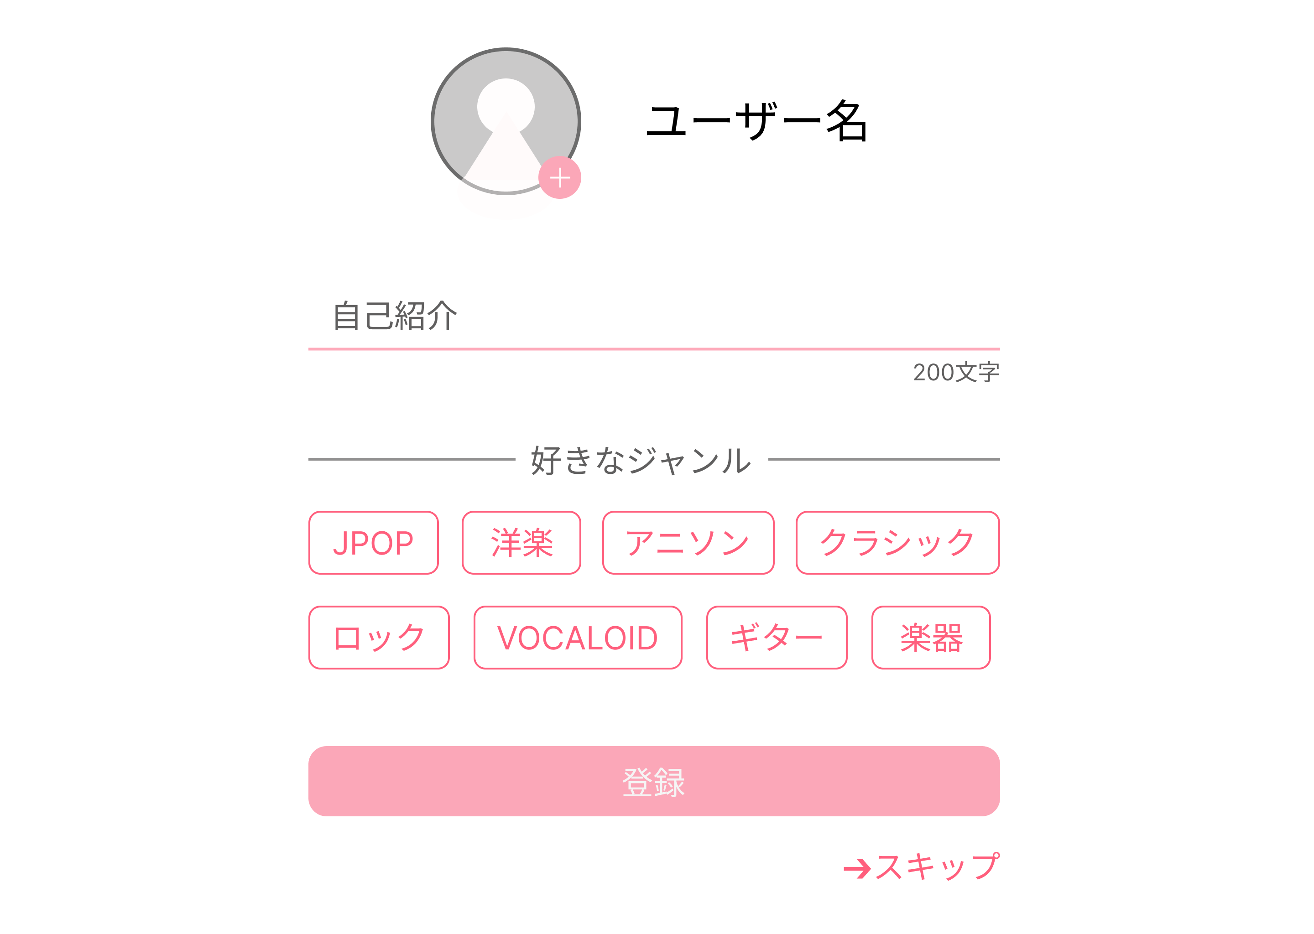
①

 |  |  |  |  |  |  |  |  |  |  |  |  | ①ユーザー名の設定を行う

 |  |  |  |  |  |  |  |  |  |  |  |  | ②アイコンの設定を行う

 |  |  |  |  |  |  |  |  |  |  |  |  | ③自己紹介を設定する

 |  |  |  |  |  |  |  |  |  |  |  |  | ④好きなジャンルを設定する

 |  |  |  |  |  |  |  |  |  |  |  |  | ⑤登録ボタンを押すとジャンル別投稿一覧画面へ移動

 |  |  |  |  |  |  |  |  |  |  |  |  | ⑥スキップボタンを押すとジャンル別投稿一覧画面へ移動

⑤

⑥

使用する部品
識別ID | ラベル |  | 入力／表示 | 部品の種類 |  | 表示桁数 | 入力桁数 | データ型 | 文字種 | 初期表示 | 設定元 |  | 設定先 | 説明
① | ユーザー名 |  | 入力 | テキストボックス |  | ｰ | 10 | 文字列 | 半角 | ｰ | ｰ |  | ｰ | ユーザー名を設定するテキストボックス
② | ボタン |  | 入力 | ボタン |  | ｰ | ｰ | ー | ー | ｰ | ｰ |  | ｰ | 画像を設定するボタン
③ | 自己紹介 |  | ｰ | テキストボックス |  | ｰ | 200 | 文字列 | 半角 | ｰ | ｰ |  | ｰ | 自己紹介を設定するテキストボックス
④ | 好きなジャンル |  | ｰ | ラジオボタン |  | ｰ | ｰ | ｰ | ｰ | ｰ | ｰ |  | ｰ | 好きなジャンルを設定するラジオボタン
⑤ | 登録 |  | ｰ | ボタン |  | ｰ | ｰ | ｰ | ｰ | ｰ | ｰ |  | ｰ | ジャンル別投稿一覧画面へ遷移
⑥ | スキップ |  | ｰ | ボタン |  | ｰ | ｰ | ｰ | ｰ | ｰ | ｰ |  | ｰ | ジャンル別投稿一覧画面へ遷移

(G1-5)ジャンル別投稿一覧画面
画面レイアウト定義
共通情報 |  | システム名 | やまったー |  |  |  |  |  |  |  |  |  |  |  | 作成者 | 重森天志
 |  | 工程名 | システム設計 |  |  |  |  |  |  |  |  |  |  |  | 作成日付 | 2023-04-25
 |  | ドキュメント名 | やまったー 画面設計書 |  |  |  |  |  |  |  |  |  |  |  | バージョン | v1.0
書誌情報 |  | 書誌名 | やまったー 画面レイアウト |  |  |  |  |  |  |  |  |  |  |  | 更新者
 |  | 画面ID | G1-5 |  | 画面の名称 |  | ジャンル別投稿一覧画面 |  |  |  |  |  |  |  | 更新日付
 |  | 概要 | ジャンル別に投稿された物を見るための画面
レイアウト図 |  |  |  |  |  |  |  |  |  |  |  | 操作手順
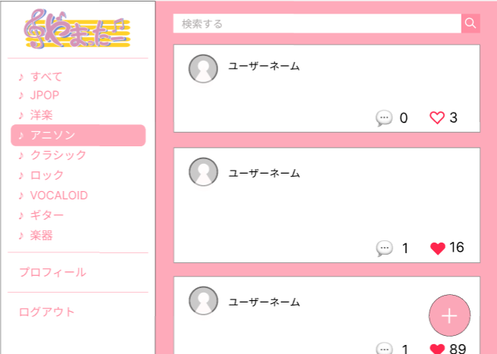
①
➁

➂
 |  |  |  |  |  |  |  |  |  |  |  | 1 | 検索したいものをテキストボックスに入力して「🔍」を押すと
 |  |  |  |  |  |  |  |  |  |  |  |  | 検索結果表示画面(G1-)へ遷移する

 |  |  |  |  |  |  |  |  |  |  |  | 2 | 「💭」を押すと投稿返信画面へ遷移する
⑤
➃
 |  |  |  |  |  |  |  |  |  |  |  | 3 | 「♡」を押すと♡が赤色になり、いいね!の数が増える

 |  |  |  |  |  |  |  |  |  |  |  | 4 | すべて～楽器のうちのどれかのジャンルを選択すると
 |  |  |  |  |  |  |  |  |  |  |  |  | 選んだジャンルの画面へ遷移する

 |  |  |  |  |  |  |  |  |  |  |  | 5 | 「プロフィール」を押すとプロフィール画面へ遷移

⑥
 |  |  |  |  |  |  |  |  |  |  |  | 6 | 「ログアウト」を押すとログイン画面へ遷移

 |  |  |  |  |  |  |  |  |  |  |  | 7 | 「+」を押すと新規投稿作成画面へ遷移する
⑦
⑧

使用する部品
識別ID | ラベル |  | 入力／表示 | 部品の種類 |  | 表示桁数 | 入力桁数 | データ型 | 文字種 | 初期表示 | 設定元 |  | 設定先 | 説明
① | 検索する |  | 入力 | テキストボックス |  | - | 50 | 文字列 | 半角 | - | - |  | - | 検索したいものを入力するテキストボックス
➁ | ボタン |  | - | ボタン |  | - | - | - | - | - | - |  | - | 「🔍」を押すと検索結果表示画面へ遷移する
➂ | リプライ |  | - | ボタン |  | - | - | - | - | - | - |  | - | 「💭」を押すと投稿返信画面へ遷移する
➃ | いいね! |  | - | ボタン |  | - | - | - | - | - | - |  | - | 「♡」を押すと♡が赤色になり、いいね!数が増える
⑤ | ジャンル |  | - | ボタン |  | - | - | - | - | - | - |  | - | 押すとジャンル別の投稿画面へ遷移する
⑥ | プロフィール |  | - | ボタン |  | - | - | - | - | - | - |  | - | 「プロフィール」を押すとプロフィール画面へ遷移
⑦ | ログアウト |  | - | ボタン |  | - | - | - | - | - | - |  | - | 「ログアウト」を押すとログイン画面(G1-2)へ遷移
⑧ | 新規作成 |  | - | ボタン |  | - | - | - | - | - | - |  | - | 「+」を押すと新規投稿作成画面へ遷移

(G1-5-1)検索結果表示画面
画面レイアウト定義
共通情報 |  | システム名 | やまったーシステム |  |  |  |  |  |  |  |  |  |  |  | 作成者 | 藤原
 |  | 工程名 | システム設計 |  |  |  |  |  |  |  |  |  |  |  | 作成日付 | 2023-04-27
 |  | ドキュメント名 | やまったー画面設計書 |  |  |  |  |  |  |  |  |  |  |  | バージョン | v1.0
書誌情報 |  | 書誌名 | やまったー 画面レイアウト |  |  |  |  |  |  |  |  |  |  |  | 更新者
 |  | 画面ID | G1-5-1 |  | 画面の名称 |  | 検索結果表示画面 |  |  |  |  |  |  |  | 更新日付
 |  | 概要 | 検索した結果を表示する画面
レイアウト図 |  |  |  |  |  |  |  |  |  |  |  | 操作手順

①
➁
➂
 |  |  |  |  |  |  |  |  |  |  |  |  | ①戻るボタンを押すとジャンル別投稿一覧画面へ戻る

➃
 |  |  |  |  |  |  |  |  |  |  |  |  | ②「💭」を押すと投稿返信画面へ遷移

 |  |  |  |  |  |  |  |  |  |  |  |  | ③「♡」を押すと♡が赤色になり、いいね数が増える

 |  |  |  |  |  |  |  |  |  |  |  |  | ④ジャンルを選択するとジャンル別投稿一覧画面へ遷移

 |  |  |  |  |  |  |  |  |  |  |  |  | ⑤「プロフィール」を押すとプロフィール画面へ遷移
⑤
 |  |  |  |  |  |  |  |  |  |  |  |  | ⑥「ログアウト」を押すとログイン画面(G1-2)へ遷移

⑥

使用する部品
識別ID | ラベル |  | 入力／表示 | 部品の種類 |  | 表示桁数 | 入力桁数 | データ型 | 文字種 | 初期表示 | 設定元 |  | 設定先 | 説明
① | 戻る |  | 入力 | ボタン |  | ｰ | ｰ | ｰ | ｰ | ｰ | ｰ |  | ｰ | 戻るボタンを押すとジャンル別投稿一覧画面へ遷移
② | リプライ |  | ｰ | ボタン |  | ｰ | ｰ | ｰ | ｰ | ｰ | ｰ |  | ｰ | 「💭」を押すと投稿返信画面へ遷移
③ | いいね |  | ｰ | ボタン |  | ｰ | ｰ | ｰ | ｰ | ｰ | ｰ |  | ｰ | 「♡」を押すと♡が赤色になり、いいね数が増える
④ | ジャンル |  | ｰ | ボタン |  | ｰ | ｰ | ｰ | ｰ | ｰ | ｰ |  | ｰ | 選択したジャンル別投稿一覧画面へ遷移する
⑤ | プロフィール |  | ｰ | ボタン |  | ｰ | ｰ | ｰ | ｰ | ｰ | ｰ |  | ｰ | 「プロフィール」を押すとプロフィール画面へ遷移
⑥ | ログアウト |  | ｰ | ボタン |  | ｰ | ｰ | ｰ | ｰ | ｰ | ｰ |  | ｰ | 「ログアウト」を押すとログイン画面(G1-2)へ遷移

(G1-5-2)プロフィール画面
画面レイアウト定義
共通情報 |  | システム名 | やまったーシステム |  |  |  |  |  |  |  |  |  |  |  | 作成者 | 藤原
 |  | 工程名 | システム設計 |  |  |  |  |  |  |  |  |  |  |  | 作成日付 | 2023-04-27
①
 |  | ドキュメント名 | やまったー画面設計書 |  |  |  |  |  |  |  |  |  |  |  | バージョン | v1.0
書誌情報 |  | 書誌名 | やまったー 画面レイアウト |  |  |  |  |  |  |  |  |  |  |  | 更新者
 |  | 画面ID | G1-5-2 |  | 画面の名称 |  | プロフィール画面 |  |  |  |  |  |  |  | 更新日付
 |  | 概要 | プロフィールを表示する画面
レイアウト図 |  |  |  |  |  |  |  |  |  |  |  | 操作手順

 |  |  |  |  |  |  |  |  |  |  |  |  | ①アイコン表示
①
➁
 |  |  |  |  |  |  |  |  |  |  |  |  | ②プロフィールの編集を行うボタン
⑥
 |  |  |  |  |  |  |  |  |  |  |  |  | ③過去の投稿を表示する
➂
➃
 |  |  |  |  |  |  |  |  |  |  |  |  | ④過去にいいねした投稿を表示する

 |  |  |  |  |  |  |  |  |  |  |  |  | ⑤「+」を押すと新規投稿作成画面へ遷移する

 |  |  |  |  |  |  |  |  |  |  |  |  | ⑥ジャンルを選択するとジャンル別投稿一覧画面へ遷移

⑤
 |  |  |  |  |  |  |  |  |  |  |  |  | ⑦「ログアウト」を押すとログイン画面(G1-2)へ遷移

⑦

使用する部品
識別ID | ラベル |  | 入力／表示 | 部品の種類 |  | 表示桁数 | 入力桁数 | データ型 | 文字種 | 初期表示 | 設定元 |  | 設定先 | 説明
① | アイコン |  | 表示 | 画像 |  | ｰ | ｰ | ｰ | ｰ | ｰ | ｰ |  | ｰ | アイコンを表示
② | 編集 |  | 入力 | ボタン |  | ｰ | ｰ | ｰ | ｰ | ｰ | ｰ |  | ｰ | 編集ボタンを押すとプロフィール編集画面へ遷移
③ | 投稿 |  | ｰ | ボタン |  | ｰ | ｰ | ｰ | ｰ | ｰ | ｰ |  | ｰ | 自分の投稿を表示するボタン
④ | いいね |  | ｰ | ボタン |  | ｰ | ｰ | ｰ | ｰ | ｰ | ｰ |  | ｰ | いいねを押した投稿を表示するボタン
⑤ | 新規作成 |  | ｰ | ボタン |  | ｰ | ｰ | ｰ | ｰ | ｰ | ｰ |  | ｰ | 「+」を押すと新規投稿作成画面へ遷移
⑥ | ジャンル |  | ｰ | ボタン |  | ｰ | ｰ | ｰ | ｰ | ｰ | ｰ |  | ｰ | 選択したジャンル別投稿一覧画面へ遷移
⑦ | ログアウト |  | ｰ | ボタン |  | ｰ | ｰ | ｰ | ｰ | ｰ | ｰ |  | ｰ | 「ログアウト」を押すとログイン画面(G1-2)へ遷移

(G1-5-3)プロフィール編集画面
画面レイアウト定義
共通情報 |  | システム名 | やまったー |  |  |  |  |  |  |  |  |  |  |  | 作成者 | 重森天志
 |  | 工程名 | システム設計 |  |  |  |  |  |  |  |  |  |  |  | 作成日付 | 2023-04-25
 |  | ドキュメント名 | やまったー 画面設計書 |  |  |  |  |  |  |  |  |  |  |  | バージョン | v1.0
書誌情報 |  | 書誌名 | やまったー 画面レイアウト |  |  |  |  |  |  |  |  |  |  |  | 更新者
 |  | 画面ID | G1-5-3 |  | 画面の名称 |  | プロフィール編集画面 |  |  |  |  |  |  |  | 更新日付
 |  | 概要 | プロフィールの編集を行う画面
レイアウト図 |  |  |  |  |  |  |  |  |  |  |  | 操作手順
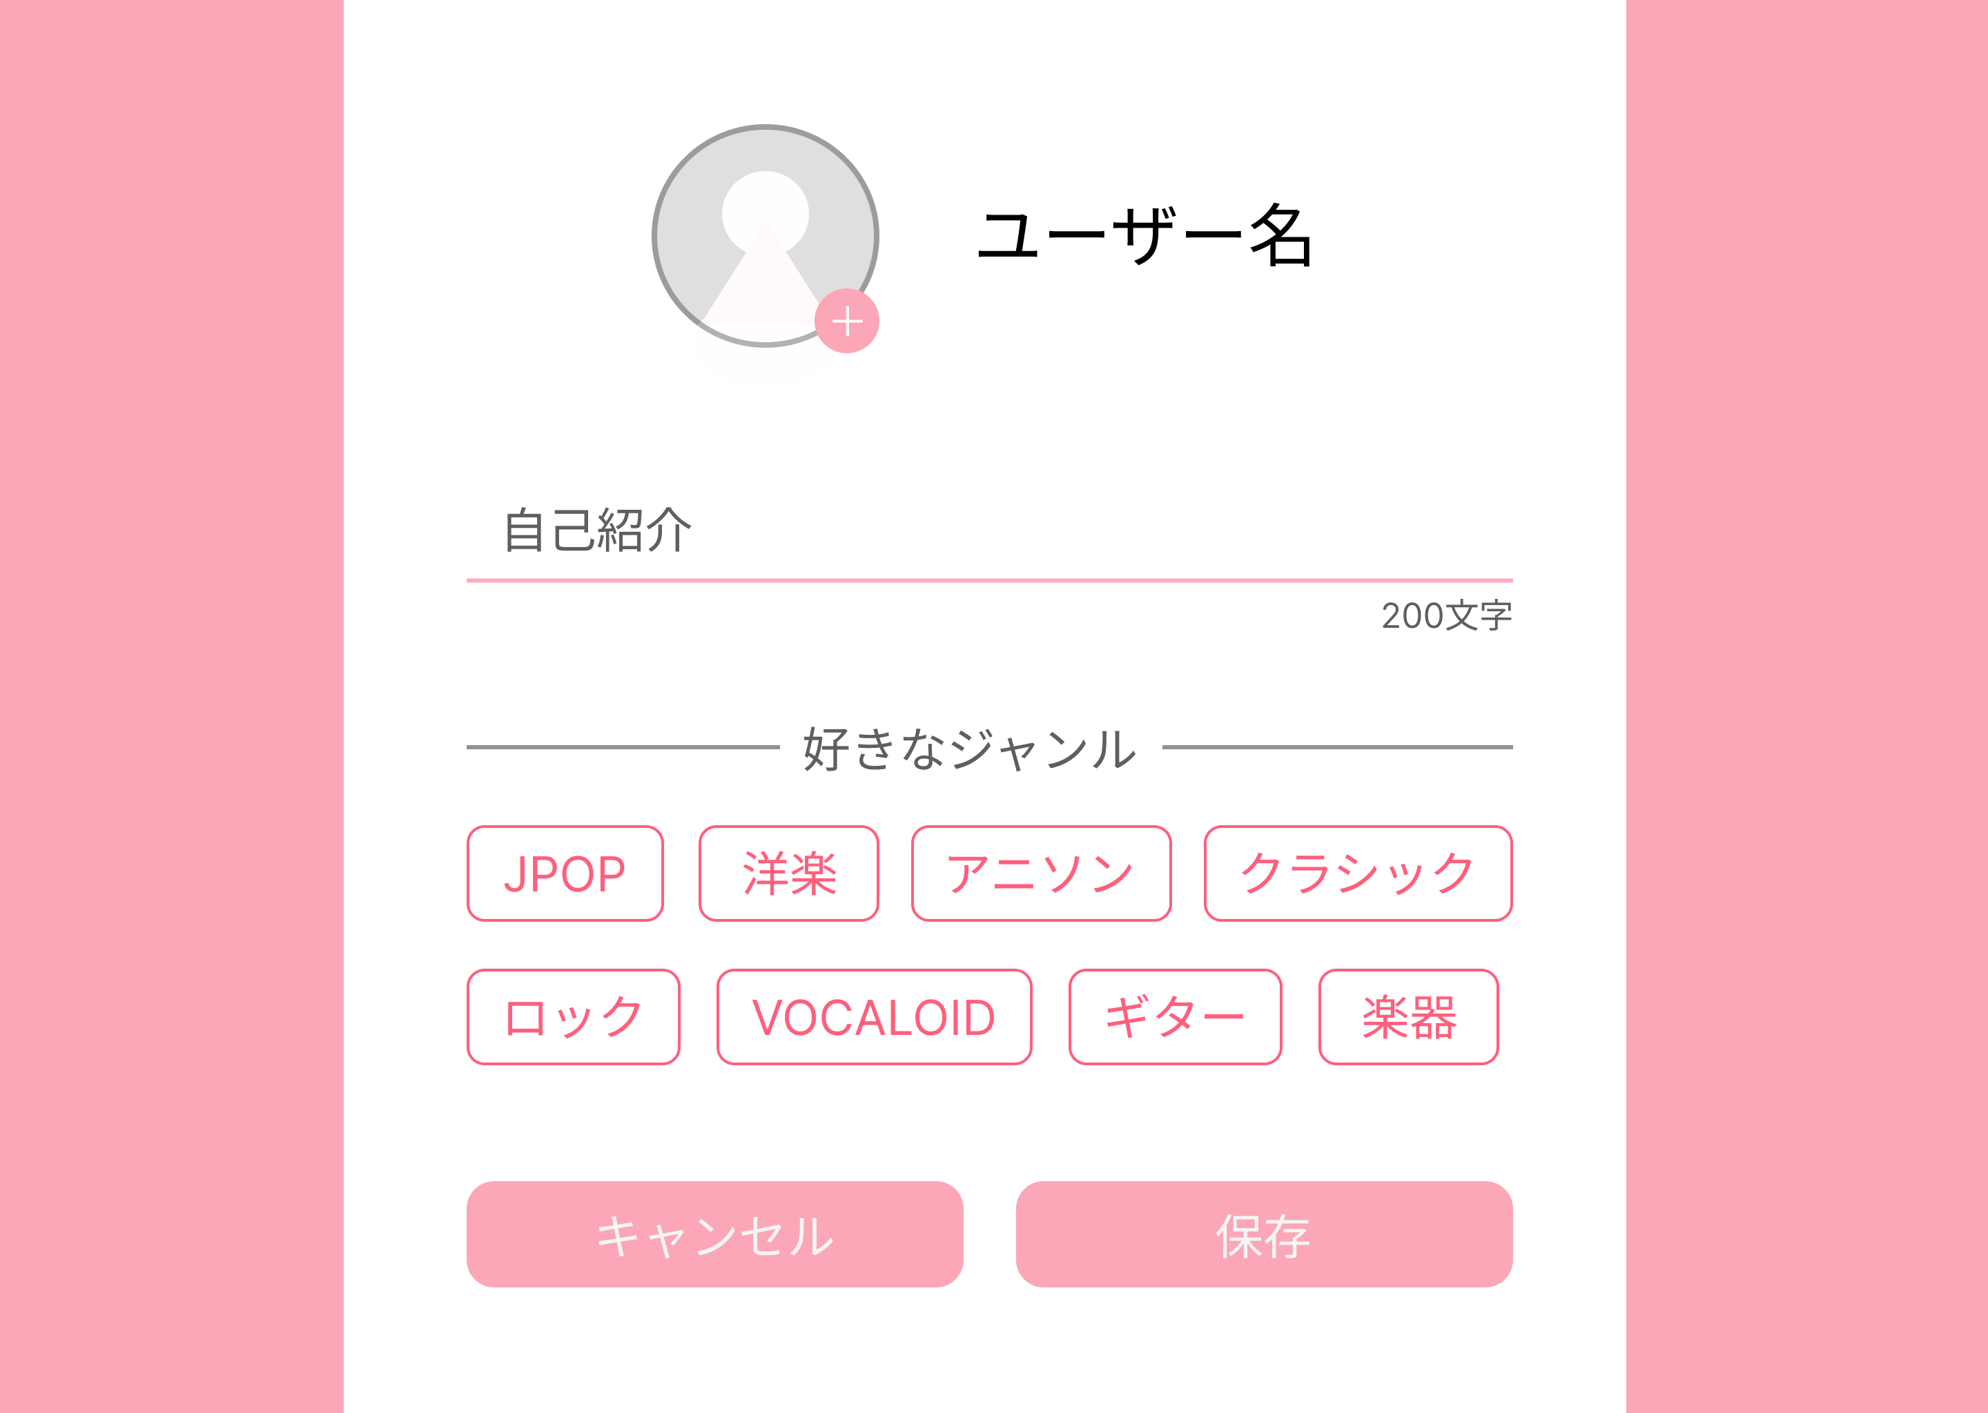

⑦
①
 |  |  |  |  |  |  |  |  |  |  |  | 1 | ユーザー名の変更を行う

➁
 |  |  |  |  |  |  |  |  |  |  |  | 2 | アイコンの変更を行う

 |  |  |  |  |  |  |  |  |  |  |  | 3 | 自己紹介の変更を行う
➂
 |  |  |  |  |  |  |  |  |  |  |  | 4 | 好きなジャンルを変更する

 |  |  |  |  |  |  |  |  |  |  |  | 5 | 「保存」を押すとプロフィール画面へ遷移
➃
 |  |  |  |  |  |  |  |  |  |  |  | 6 | 「キャンセル」を押すとプロフィール画面へ遷移

⑤
⑥

使用する部品
識別ID | ラベル |  | 入力／表示 | 部品の種類 |  | 表示桁数 | 入力桁数 | データ型 | 文字種 | 初期表示 | 設定元 |  | 設定先 | 説明
① | ユーザー名 |  | 入力 | テキストボックス |  | - | 20 | 文字列 | 半角 | - | 入力 |  | - | ユーザー名を入力するテキストボックス
➁ | ＋ |  | - | ボタン |  | - | - | - | - | - | - |  | - | アイコンを変更するボタン
➂ | 自己紹介 |  | - | テキストボックス |  | - | 200 | 文字列 | 半角 | - | 入力 |  | - | 自己紹介を入力するテキストボックス
➃ | 好きなジャンル |  | - | ラジオボタン |  | - | - | - | - | - | - |  | - | 好きなジャンルを変更するラジオボタン
⑤ | キャンセル |  | - | ボタン |  | - | - | - | - | - | - |  | - | プロフィール画面(G)へ遷移
⑥ | 保存 |  | - | ボタン |  | - | - | - | - | - | - |  | - | ジャンル別投稿一覧画面(G)へ遷移
⑦ | アイコン |  | 表示 | 画像 |  | - | - | - | - | - | - |  | - | アイコンを表示

(G1-5-4)新規投稿作成画面
画面レイアウト定義
共通情報 |  | システム名 | やまったーシステム |  |  |  |  |  |  |  |  |  |  |  | 作成者 | 金子
 |  | 工程名 | システム設計 |  |  |  |  |  |  |  |  |  |  |  | 作成日付 | 2023-04-28
 |  | ドキュメント名 | やまったー 画面設計書 |  |  |  |  |  |  |  |  |  |  |  | バージョン | v1.0
書誌情報 |  | 書誌名 | やまったー 画面レイアウト |  |  |  |  |  |  |  |  |  |  |  | 更新者
 |  | 画面ID | G1-5-4 |  | 画面の名称 |  | 新規投稿作成画面 |  |  |  |  |  |  |  | 更新日付
 |  | 概要 | 新規投稿を作成する画面
①
レイアウト図 |  |  |  |  |  |  |  |  |  |  |  | 操作手順
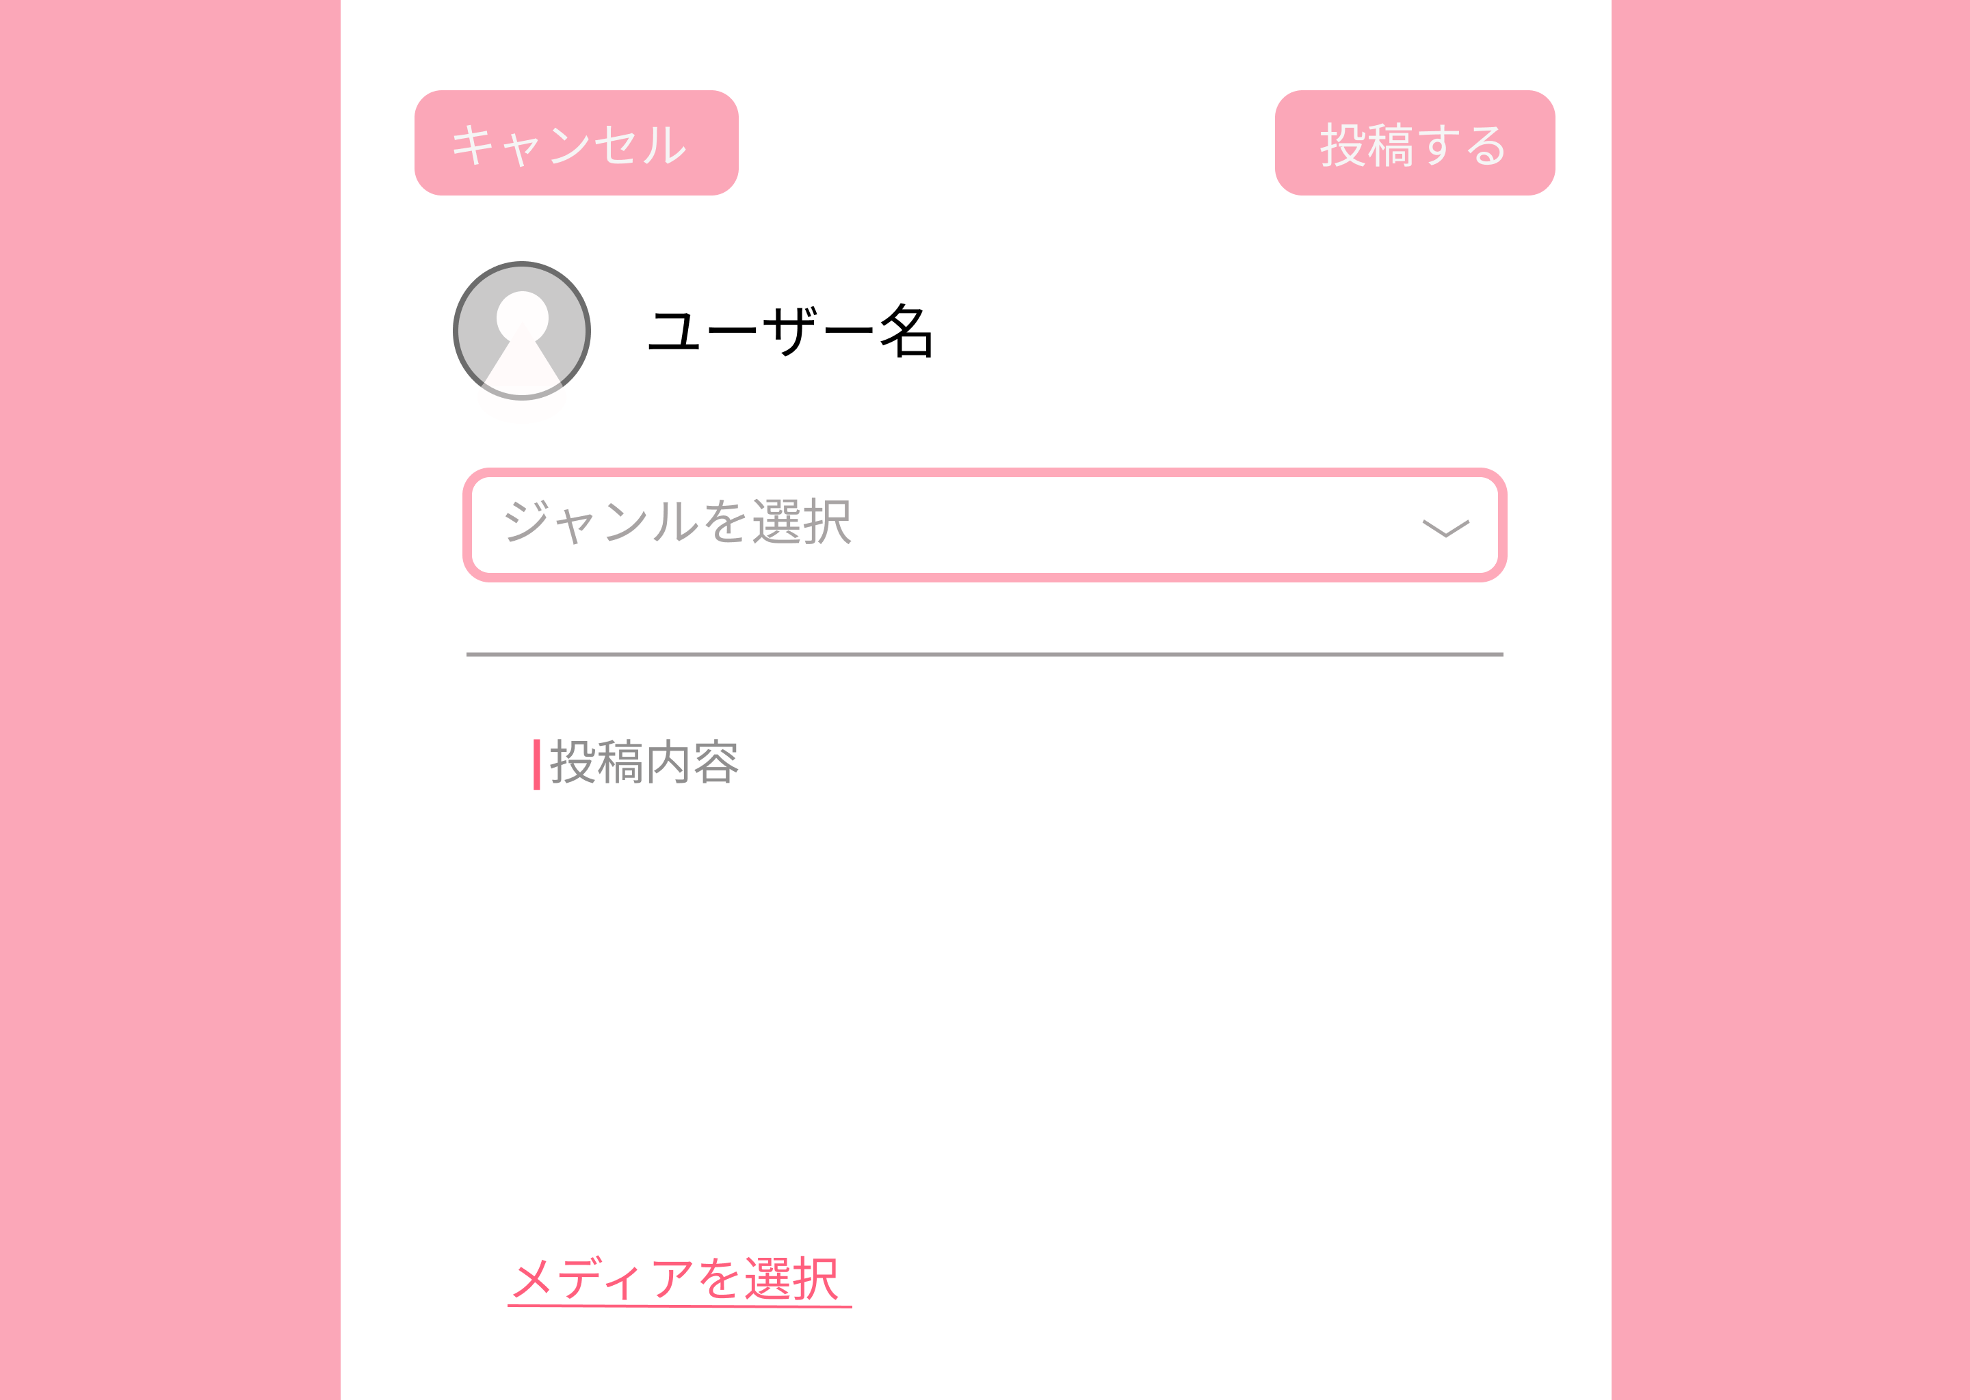
 |  |  |  |  |  |  |  |  |  |  |  |  | 1 キャンセルを押すとプロフィールへ遷移する
➁
 |  |  |  |  |  |  |  |  |  |  |  |  | 2 ユーザー名を入力する
➃
 |  |  |  |  |  |  |  |  |  |  |  |  | 3 アイコンを追加する

 |  |  |  |  |  |  |  |  |  |  |  |  | 4 投稿するを押すと投稿が完了する
➂
 |  |  |  |  |  |  |  |  |  |  |  |  | 5 ジャンル選択を押すと選択肢が表示される
⑥
⑤
 |  |  |  |  |  |  |  |  |  |  |  |  | 6 投稿内容を記述できる

 |  |  |  |  |  |  |  |  |  |  |  |  | 7 メディアを選択を押すと選択肢が表示される

⑦

使用する部品
識別ID | ラベル |  | 入力／表示 | 部品の種類 |  | 表示桁数 | 入力桁数 | データ型 | 文字種 | 初期表示 | 設定元 |  | 設定先 | 説明
① | キャンセル |  | ー | ボタン |  | ー | ー | ー | ー | ー | ー |  | ー | プロフィール画面へ遷移
② | ユーザー名 |  | 入力 | テキストボックス |  | ー | 20 | 文字列 | 半角 | ー | 入力 |  | ー | ユーザー名を入力するテキストボックス
③ | アイコン |  | 表示 | 画像 |  | ー | ー | ー | ー | ー | ー |  | ー | アイコンを表示
④ | 投稿する |  | ー | ボタン |  | ー | ー | ー | ー | ー | ー |  | ー | 投稿内容を投稿するボタン
⑤ | ジャンルを選択 |  | ー | ボタン |  | ー | ー | ー | ー | ー | ー |  | ー | ジャンルを選択する
⑥ | 投稿内容 |  | 入力 | 文字列 |  | ー | ー | ー | ー | ー | ー |  | ー | 投稿内容を選択する
⑦ | メディアを選択 |  | ー | ボタン |  | ー | ー | ー | ー | ー | ー |  | ー | メディアを選択する

(G1-5-5)投稿詳細画面
画面レイアウト定義
共通情報 |  | システム名 | やまったーシステム |  |  |  |  |  |  |  |  |  |  |  | 作成者 | 藤原
 |  | 工程名 | システム設計 |  |  |  |  |  |  |  |  |  |  |  | 作成日付 | 2023-04-27
 |  | ドキュメント名 | やまったー 画面設計書 |  |  |  |  |  |  |  |  |  |  |  | バージョン | v1.0
書誌情報 |  | 書誌名 | やまったー 画面レイアウト |  |  |  |  |  |  |  |  |  |  |  | 更新者
 |  | 画面ID | G1-5-5 |  | 画面の名称 |  | 投稿詳細画面 |  |  |  |  |  |  |  | 更新日付
 |  | 概要 | 選択した投稿を詳細表示する画面
レイアウト図 |  |  |  |  |  |  |  |  |  |  |  | 操作手順
①
➁
 |  |  |  |  |  |  |  |  |  |  |  |  | ①戻るボタン押すとジャンル別投稿一覧画面に遷移

 |  |  |  |  |  |  |  |  |  |  |  |  | ②返信ボタンを押すと投稿返信画面へ遷移
➂
➃
 |  |  |  |  |  |  |  |  |  |  |  |  | ③「💭」を押すと投稿返信画面へ遷移
⑤
 |  |  |  |  |  |  |  |  |  |  |  |  | ④「♡」を押すと♡が赤色になり、いいね数が増える

 |  |  |  |  |  |  |  |  |  |  |  |  | ⑤ジャンルを選択するとジャンル別投稿一覧画面へ遷移

 |  |  |  |  |  |  |  |  |  |  |  |  | ⑥「プロフィール」を押すとプロフィール画面へ遷移

⑥
 |  |  |  |  |  |  |  |  |  |  |  |  | ⑦「ログアウト」を押すとログイン画面(G1-2)へ遷移

⑦

使用する部品
識別ID | ラベル |  | 入力／表示 | 部品の種類 |  | 表示桁数 | 入力桁数 | データ型 | 文字種 | 初期表示 | 設定元 |  | 設定先 | 説明
① | 戻る |  | 入力 | ボタン |  | ｰ | ｰ | ｰ | ｰ | ｰ | ｰ |  | ｰ | 戻るボタンを押すとジャンル別投稿一覧画面へ遷移
② | 返信する |  | ｰ | ボタン |  | ｰ | ｰ | ｰ | ｰ | ｰ | ｰ |  | ｰ | 返信ボタンを押すと投稿返信画面へ遷移
③ | リプライ |  | ｰ | ボタン |  | ｰ | ｰ | ｰ | ｰ | ｰ | ｰ |  | ｰ | 「💭」を押すと投稿返信画面へ遷移
④ | いいね |  | ｰ | ボタン |  | ｰ | ｰ | ｰ | ｰ | ｰ | ｰ |  | ｰ | 「♡」を押すと♡が赤色になり、いいね数が増える
⑤ | ジャンル |  | ｰ | ボタン |  | ｰ | ｰ | ｰ | ｰ | ｰ | ｰ |  | ｰ | 選択したジャンル別投稿一覧画面へ遷移
⑥ | プロフィール |  | ｰ | ボタン |  | ｰ | ｰ | ｰ | ｰ | ｰ | ｰ |  | ｰ | 「プロフィール」を押すとプロフィール画面へ遷移
⑦ | ログアウト |  | ｰ | ボタン |  | ｰ | ｰ | ｰ | ｰ | ｰ | ｰ |  | ｰ | 「ログアウト」を押すとログイン画面(G1-2)へ遷移

(G1-5-6)投稿返信画面
画面レイアウト定義
共通情報 |  | システム名 | やまったーシステム |  |  |  |  |  |  |  |  |  |  |  | 作成者 | 金子
 |  | 工程名 | システム設計 |  |  |  |  |  |  |  |  |  |  |  | 作成日付 | 2023-04-26
①
 |  | ドキュメント名 | やまったー 画面設計書 |  |  |  |  |  |  |  |  |  |  |  | バージョン | v1.0
書誌情報 |  | 書誌名 | やまったー 画面レイアウト |  |  |  |  |  |  |  |  |  |  |  | 更新者
①
 |  | 画面ID | G1-5-6 |  | 画面の名称 |  | 投稿返信画面 |  |  |  |  |  |  |  | 更新日付
 |  | 概要 | 投稿への返信をする画面
レイアウト図 |  |  |  |  |  |  |  |  |  |  |  | 操作手順
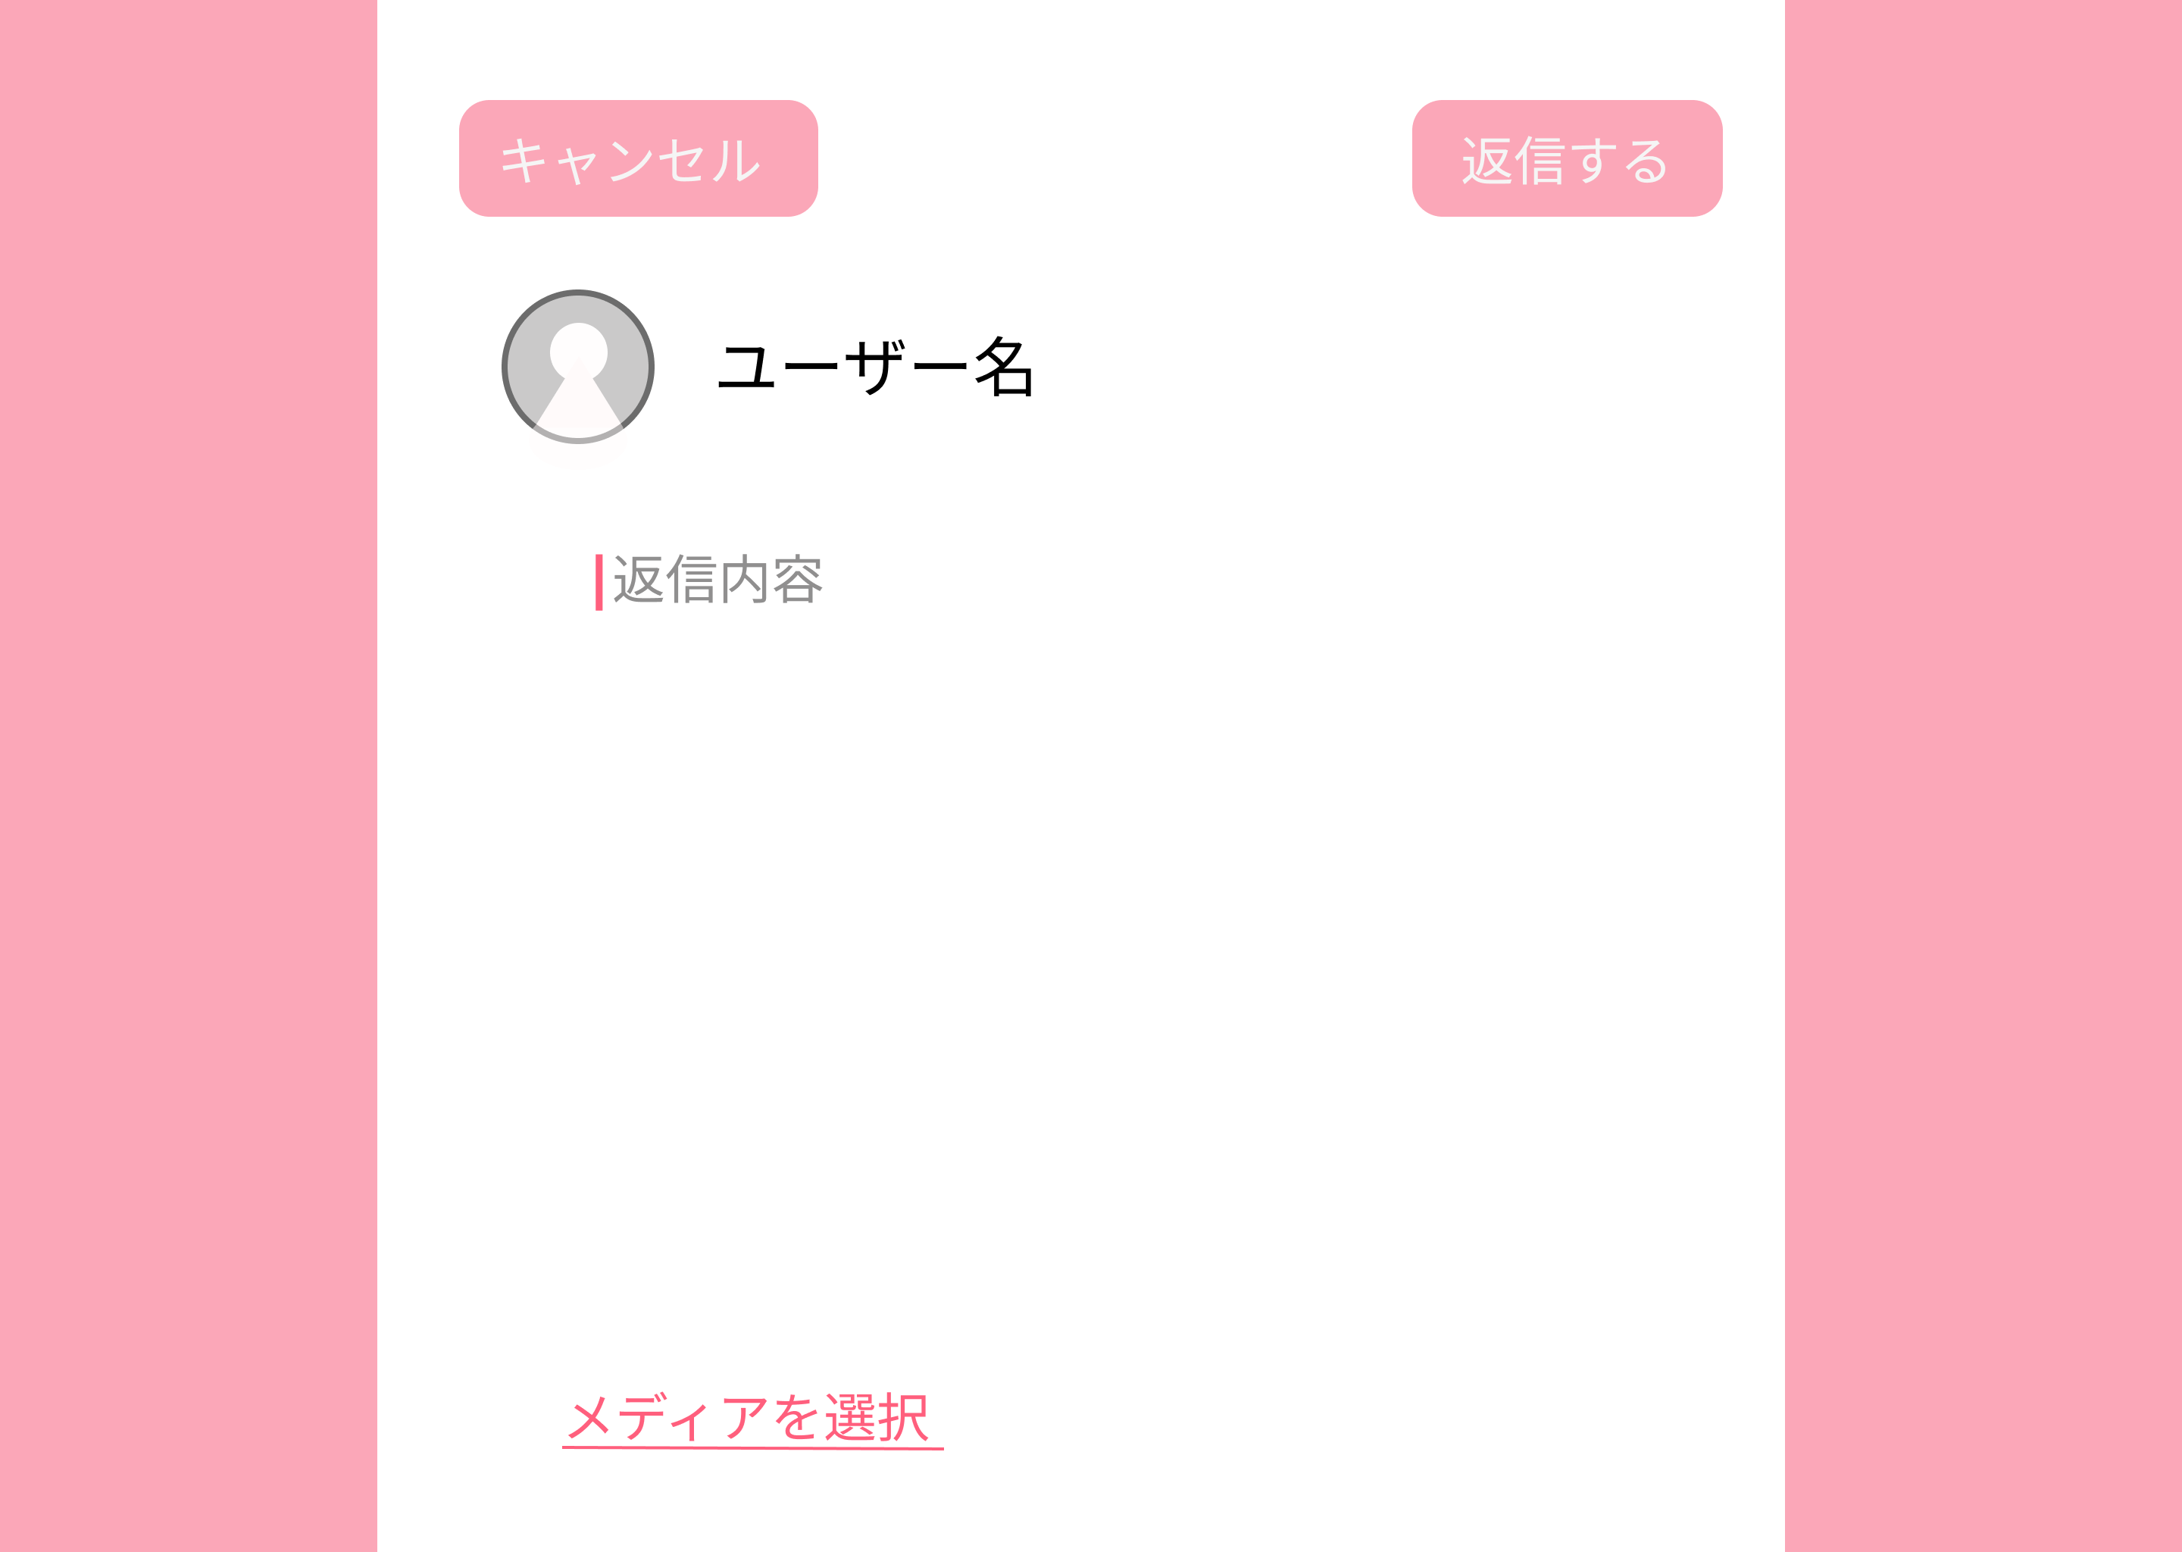
①
 |  |  |  |  |  |  |  |  |  |  |  |  | 1 キャンセルを押すと投稿詳細画面へ遷移

➁
 |  |  |  |  |  |  |  |  |  |  |  |  | 2 ユーザー名を入力する
⑤
 |  |  |  |  |  |  |  |  |  |  |  |  | 3 アイコンを追加する
➃
 |  |  |  |  |  |  |  |  |  |  |  |  | 4 返信内容を入力する
➂
 |  |  |  |  |  |  |  |  |  |  |  |  | 5 内容を返信するボタン

 |  |  |  |  |  |  |  |  |  |  |  |  | 6 メディアを選択するを押すと選択肢が表示される

⑥

使用する部品
識別ID | ラベル |  | 入力／表示 | 部品の種類 |  | 表示桁数 | 入力桁数 | データ型 | 文字種 | 初期表示 | 設定元 |  | 設定先 | 説明
① | キャンセル |  | ー | ボタン |  | ー | ー | ー | ー | ー | ー |  | ー | 投稿詳細画面へ遷移
② | ユーザー名 |  | 入力 | テキストボックス |  | 表示 | 20 | 文字列 | 半角 | ー | 入力 |  | ー | ユーザー名を入力するテキストボックス
③ | アイコン |  | 表示 | 画像 |  | ー | ー | ー | ー | ー | ー |  | ー | アイコンを表示
④ | 返信内容 |  | 表示 | ボタン |  | ー | ー | ー | ー | ー | ー |  | ー | 返信内容を表示
⑤ | 返信する |  | ー | ボタン |  | ー | ー | ー | ー | ー | ー |  | ー | 返信するボタン
⑥ | メディア選択 |  | ー | ボタン |  | ー | ー | ー | ー | ー | ー |  | ー | メディアを選択する

